Лист1
Photo | Fake | Item link | Item image
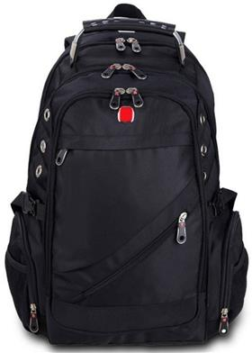 | 1 | https://www.ozon.ru/product/ryukzak-meijieluo-297282977 | https://cdn0.ozone.ru/s3/multimedia-x/6064347405.jpg
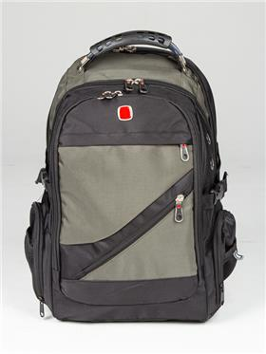 | 1 | https://www.ozon.ru/product/ryukzak-meiji-302478728 | https://cdn0.ozone.ru/s3/multimedia-4/6065103844.jpg
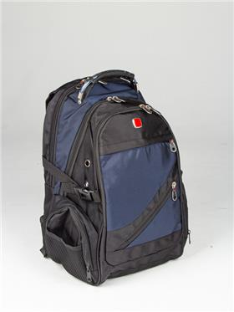 | 1 | https://www.ozon.ru/product/ryukzak-meiji-302473579 | https://cdn0.ozone.ru/s3/multimedia-9/6065027529.jpg
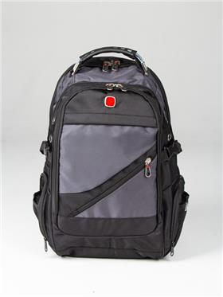 | 1 | https://www.ozon.ru/product/ryukzak-meiji-302473120 | https://cdn0.ozone.ru/s3/multimedia-t/6065107181.jpg
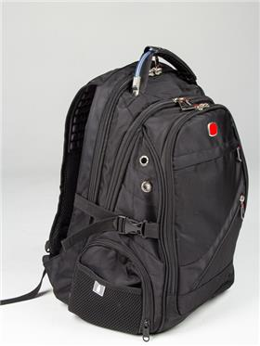 | 1 | https://www.ozon.ru/product/ryukzak-meiji-302472783 | https://cdn0.ozone.ru/s3/multimedia-7/6064730563.jpg
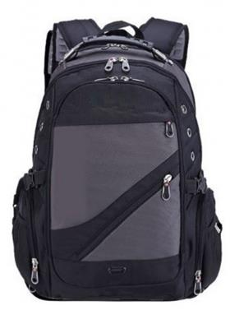 | 1 | https://www.ozon.ru/product/ryukzak-323091741 | https://cdn0.ozone.ru/s3/multimedia-i/6104440230.jpg
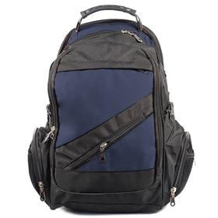 | 1 | https://www.ozon.ru/product/ryukzak-323085924 | https://cdn0.ozone.ru/s3/multimedia-h/6104428097.jpg
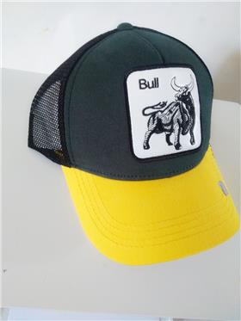 | 1 | https://www.ozon.ru/product/beysbolka-sb-zhivotnye-584439664 | https://cdn0.ozone.ru/s3/multimedia-q/6321159734.jpg
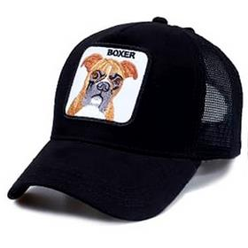 | 1 | https://www.ozon.ru/product/beysbolka-sb-zhivotnye-584384525 | https://cdn0.ozone.ru/s3/multimedia-0/6321161652.jpg
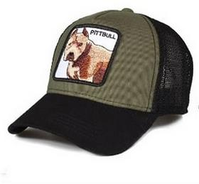 | 1 | https://www.ozon.ru/product/beysbolka-sb-animal-594686045 | https://cdn0.ozone.ru/s3/multimedia-d/6329620693.jpg
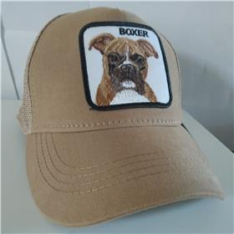 | 1 | https://www.ozon.ru/product/beysbolka-sb-animal-594667372 | https://cdn0.ozone.ru/s3/multimedia-b/6329610215.jpg
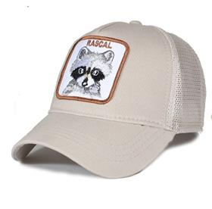 | 1 | https://www.ozon.ru/product/beysbolka-sb-animal-588996663 | https://cdn0.ozone.ru/s3/multimedia-7/6325137103.jpg
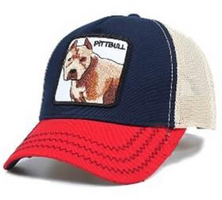 | 1 | https://www.ozon.ru/product/beysbolka-sb-animal-588336999 | https://cdn0.ozone.ru/s3/multimedia-s/6324732880.jpg

